toelichting
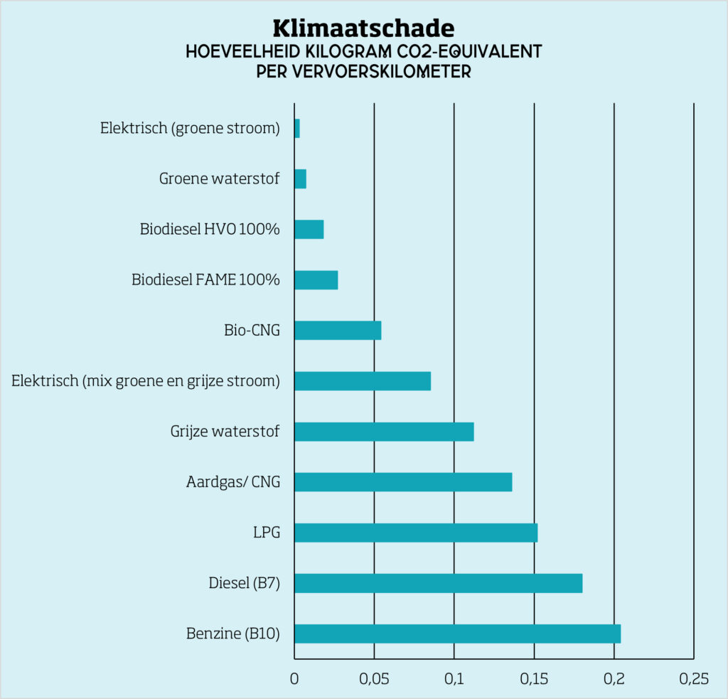
puntenverdeling 1
SROI |  |  | 200
inzameling |  |  | 800
 |  |  | 1000

puntenverdeling 2
huis-aan-huis inzameling |  | 6500 | 740
ondergrondse containers |  | 500 | 60
 |  | 7000

huis-aan-huis inzameling
 | CO2-equivalent | weegfactor | waardering
HVO 100 | 0.025 | 7.2 | 740
FAME 100 | 0.035 | 5.1 | 529
bio-CNG | 0.055 | 3.3 | 336
CNG | 0.135 | 1.3 | 137
Diesel (B7) | 0.18 | 1.0 | 0

lediging van ondergrondse containers
 | CO2-equivalent | weegfactor | waardering
HVO 100 | 0.025 | 7.2 | 60
FAME 100 | 0.035 | 5.1 | 43
bio-CNG | 0.055 | 3.3 | 27 | https://natuurenmilieu.nl/publicatie/wat-is-schone-brandstof/
CNG | 0.135 | 0.8 | 6
Diesel (B7) | 0.18 | 1.000 | 0

